Лист1
Авто | MODEL_ID | Способ запуска тестирования/экстренного вызова | Способ подтверждения тестирования микрофона и динамика | Зажигание включено | Зажигание выключено | Начало экстренного/тестового вызова | Подключение голосового канала | Дозвон в режиме тестовый/экстренный вызов | Экстренный/тестовый вызов не возможен | Запуск тестирования | Передача МНД | БИП/БОС
АвтоВАЗ: 4х4/Гранта (8450110539) 8450110540 (Серый) 8450110541 (черный) | 4х4 (Niva Legend) = 1; Гранта = 2; | Для запуска режима тестирования в ручном режиме необходимо: - убедиться, что БЭГ инициализирован - 5 раз нажать клавишу SOS за время не более 5 сек; -следовать голосовым подсказкам. После окончания тестирования его повторный запуск возможен не ранее чем через 10 минут. После завершения экстренного вызова запуск тестирования возможен не ранее чем через 2 часа. Для запуска экстренного вызова необходимо: -удерживать нажатой клавишу SOS в течении 2 секунд. Для отмены экстренного вызова нужно нажать клавишу SOS до установления соединения с оператором | Если тестирование микрофона и громкоговорителя прошло успешно, то необходимо произвести нажатие кнопки SOS в течение 7 секунд. Если же во время тестирования микрофона и громкоговорителя произошли какие-либо ошибки (не воспроизвелась произнесенная фраза, воспроизвелась слишком тихо или с искажениями и т.п.), то после воспроизведения соответствующей звуковой подсказки никаких нажатий кнопки SOS делать не нужно, в течение 7 секунд. | Включение: Индикатор SOS начинает светиться красным светом в течении 30-40 сек затем гаснет. После этого индикатор антенны загорается красным на 5 сек, а затем гаснет на 3 сек. Пауза в 3 сек означает, что БЭГ инициализирован и готов к работе. После данной паузы, индикатор антенны начинает сигнализировать наличие ошибок: -светится красным если есть ошибки -светится белым/не светится если ошибок нет. Если БЭГ уже был включен: Индикатор антенны загорается красным на 5 сек, а затем гаснет на 3 сек. Пауза в 3 сек означает, что БЭГ инициализирован и готов к работе. После данной паузы, индикатор антенны начинает сигнализировать наличие ошибок: -светится белым/не светится если ошибок нет; -светится красным если ошибки есть. | Выключение: -индикатор антенны не светится даже если есть ошибки. -индикатор кнопки SOS начинает светиться красным до полного отключения БЭГа. Если БЭГ не ожидает обратного вызова, то время выключения составляет около 30 сек. В противном случае - около 20 минут. Отмена выключения: Если БЭГ не ожидает обратного вызова и в течении 3 сек снова включить зажигание, то произойдет отмена выключения. Если БЭГ ожидает обратный вызов, то отменить выключение БЭГа, при помощи включения зажигания, можно в течение всего времени ожидания (20 минут) | Клавиша SOS мигает: -1000 мСек красный; -1000 мСек белый/не светится. Количество повторов: бесконечно. Индикатор антенны: -светится белым/не светится; -при наличии ошибок, светится красным. | Клавиша SOS мигает: -500 мСек красный; -500 мСек белый/не светится. Количество повторов: бесконечно. Индикатор антенны: -светится белым/не светится; -при наличии ошибок, светится красным. | Клавиша SOS мигает: -100 мСек красный; -1000 мСек белый/не светится. Количество повторов: бесконечно. Индикатор антенны: -светится белым/не светится; -при наличии ошибок, светится красным. | Клавиша SOS мигает: -2000 мСек красный; -300 мСек белый/не светится. Количество повторов: бесконечно Индикатор антенны: -светится белым/не светится; -при наличии ошибок, светится красным. | Клавиша SOS мигает: -150 мСек красный; -150 мСек белый/не светится. Количество повторов: бесконечно. Индикатор антенны: -светится белым/не светится; -при наличии ошибок, светится красным. | Клавиша SOS мигает: -100 мСек красный; -100 мСек белый/не светится. Количество повторов: бесконечно. Индикатор антенны: -светится белым/не светится; -при наличии ошибок, светится красным. | 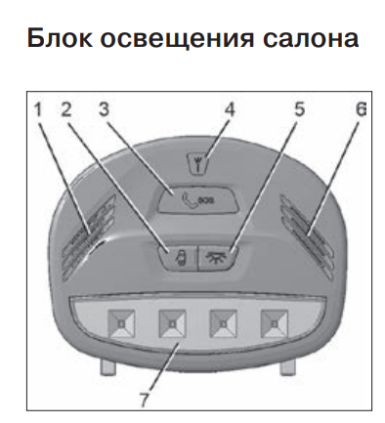 Если габаритные огни включены. Цвета свечения: -Индикатор SOS "3" может светиться красным, либо белым; -Индикатор антенны "4" может светиться красным, либо не светиться. -Секция общего освещения "7" светится если нажата соответствующая клавиша. Если габаритные огни выключены. Цвета свечения: -Индикатор SOS "3" может светиться красным, либо не светиться; -Индикатор антенны "4" может светиться красным, либо не светиться; -Секция общего освещения "7" светится если нажата соответствующая клавиша.
АвтоВАЗ, Нива Travel GM (8450086661) 8450086662 (серый) 8450086697 (черный) АвтоВАЗ, Ларгус ф.2 (8450092997) АвтоВАЗ, Веста ф.2 (_________) | Нива Travel GM = 3; Ларгус ф.2 = 4; Веста ф.2; | Для запуска режима тестирования в ручном режиме необходимо: - убедиться, что БЭГ инициализирован; - удерживать нажатыми клавиши SOS и SERVICE в течении 3 сек; -следовать голосовым подсказкам. После окончания тестирования его повторный запуск возможен не ранее чем через 10 минут. После завершения экстренного вызова запуск тестирования возможен не ранее чем через 2 часа. Для запуска экстренного вызова необходимо: -удерживать нажатой клавишу SOS в течении 2 секунд. Для отмены экстренного вызова нужно нажать клавишу SOS до установления соединения с оператором. | Если тестирование микрофона и громкоговорителя прошло успешно, то необходимо произвести нажатие кнопки SERVICE в течение 7 секунд. Если же во время тестирования микрофона и громкоговорителя произошли какие-либо ошибки (не воспроизвелась произнесенная фраза, воспроизвелась слишком тихо или с искажениями и т.п.), то после воспроизведения соответствующей звуковой подсказки никаких нажатий кнопки SERVICE делать не нужно, в течение 7 секунд. | Включение: Индикатор SOS начинает светиться красным светом в течении 30-40 сек затем гаснет на 3 сек. Пауза в 3 сек означает, что БЭГ инициализирован и готов к работе. После данной паузы, индикатор SOS начинает сигнализировать наличие ошибок: -светится зеленым/не светится если ошибок нет -светится красным если ошибки есть Если БЭГ уже был включен: Индикатор SOS гаснет на 0.5 сек, затем загорается красным на 5 сек, а затем гаснет на 3 сек. Пауза в 3 сек означает, что БЭГ инициализирован и готов к работе. После данной паузы, индикатор SOS начинает сигнализировать наличие ошибок: -светится зеленым/не светится если ошибок нет -светится красным если ошибки есть Индикатор SERVICE светится зеленым | Выключение: -индикатор кнопки SOS гаснет на 0.5 сек, затем начинает светиться красным до полного отключения БЭГа. Если БЭГ не ожидает обратного вызова, то время выключения составляет около 30 сек. В противном случае - около 20 минут. Отмена выключения: Если БЭГ не ожидает обратного вызова и в течении 3 сек снова включить зажигание, то произойдет отмена выключения. Если БЭГ ожидает обратный вызов, то отменить выключение БЭГа, при помощи включения зажигания, можно в течение всего времени ожидания (20 минут). | Клавиша SOS мигает: -1000 мСек красный; -1000 мСек зеленый/не светится. Количество повторов: бесконечно. Индикатор SERVICE светится зеленым либо не светится. | Клавиша SOS мигает: -500 мСек красный; -500 мСек зеленый/не светится. Количество повторов: бесконечно. Индикатор SERVICE светится зеленым либо не светится. | Клавиша SOS мигает: -100 мСек красный; -1000 мСек зеленый/не светится. Количество повторов: бесконечно. Индикатор SERVICE светится зеленым либо не светится. | Клавиша SOS мигает: -2000 мСек красный; -300 мСек зеленый/не светится. Количество повторов: бесконечно Индикатор SERVICE светится зеленым либо не светится. | Клавиша SOS мигает: -150 мСек красный; -150 мСек зеленый/не светится. Количество повторов: бесконечно. Индикатор SERVICE светится зеленым либо не светится. | Клавиша SOS мигает: -100 мСек красный; -100 мСек зеленый/не светится. Количество повторов: бесконечно. Индикатор SERVICE светится зеленым либо не светится. | 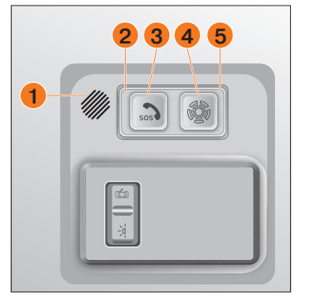 Блок интерфейса пользователя (БИП) Если габаритные огни включены. Цвета свечения: -Индикатор SOS "3" может светиться красным, либо белым; -Индикатор SERVICE "4" может светиться зеленым, либо не светиться. Если габаритные огни включены. Цвета свечения: -Индикатор SOS "3" может светиться красным, либо не светиться; -Индикатор SERVICE "4" может светиться зеленым, либо не светиться.

